设备数据收集
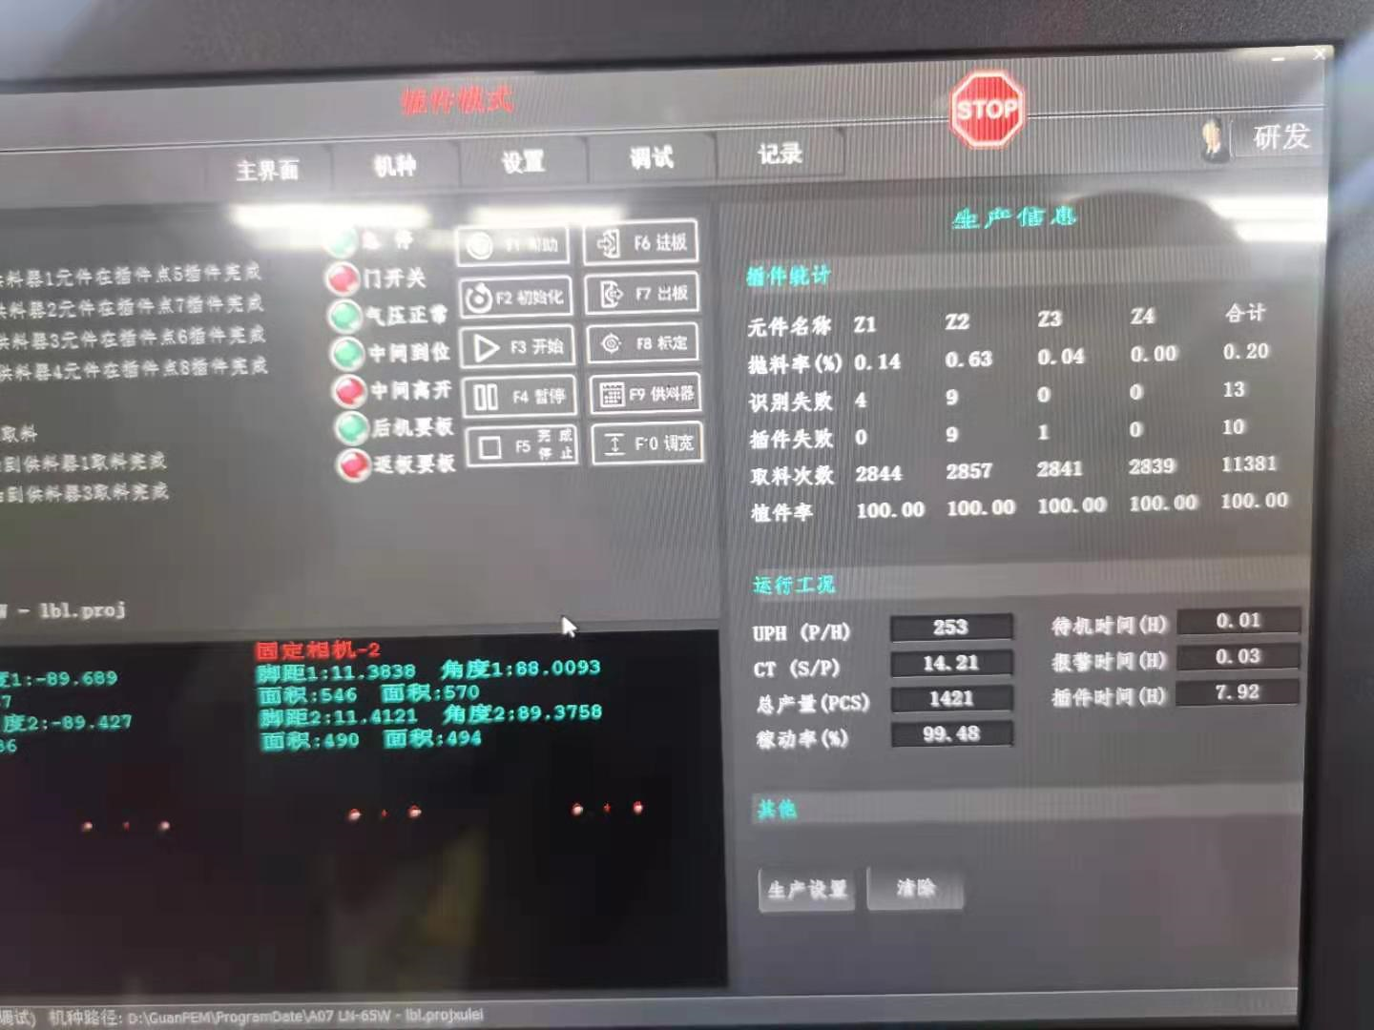
序號 | 站別 | TPMS系統 顯示參數 | 需增加參數 | 必需要有的參數 | 設備需提供 | 设备状态 | 需人為輸入條件 | TPMS需計算出之數據 | 確認結果 | 主要報警訊息 | 備註
1 | 插件机 | 机种 生产总数 插元件个数 识别失败抛料 插件失败抛料 总抛料数 总不良率 | 不同轴的抛料数据 | A(一班總工作時) |  |  | A(一班總工作時) |  | 全局设定 | 报警信息不再出现，视为报警关闭 | Log文件,10s更新状态
 |  |  |  | B(計劃內停工) |  | 换线/保养 | B(計劃內停工) |  | 设定
 |  |  |  | C(运行时间) |  | 运行 |  | C(运行时间)
 |  |  |  | D(停工時間) | D(停工時間) | 停止, 报警, 维修 停机-3分钟无Log输出 空闲-3分钟无产品产出 离线-网络异常
 |  |  |  | E(稼動時間) |  |  |  | E(稼動時間)
 |  |  |  | F(投入数) | F(投入数) -换班时Reset | 读取设备记录的生产总数 |  |  | 设备提供
 |  |  |  | G(良品產出) | G(良品產出)
 |  |  |  | H(每小時標準產能) |  |  | H(每小時標準產能) |  | MIS提供

 |  | 厂商调整内容
 | 1 | 早晚8:00重置各项统计数据
 | 2 | 限制人工重置统计数据功能
 | 3 | Log中报警信息完善(参考sample数据)
 | 4 | 停机后还有计数问题
 | 5 | 不同轴的抛料数据(Z1~Z4)
 | 6 | 记录时间格式改为: YYYY-MM-DD HH:mm:ss

